T1
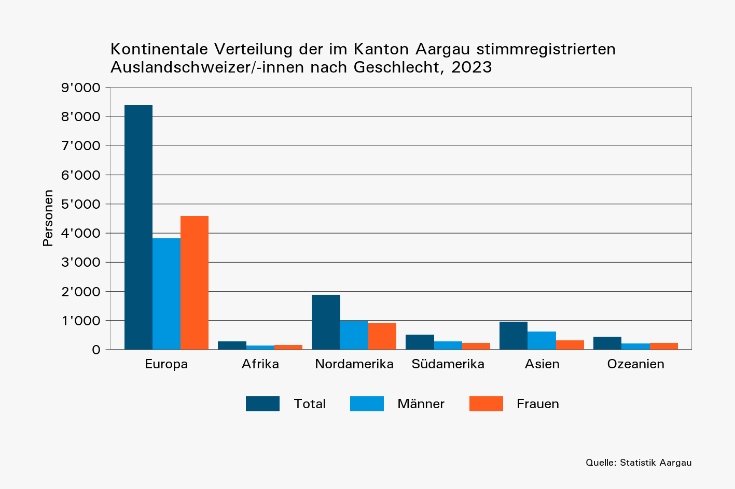
Tabelle 1: Im Stimmregister eingetragene Auslandschweizer/-innen nach Kontinent und Geschlecht, 2020 – 2023

 | Jahr | Weltweit |  |  | Europa |  |  | Afrika |  |  | Nordamerika |  |  | Südamerika |  |  | Asien |  |  | Ozeanien
 |  | Total | Männer | Frauen | Total | Männer | Frauen | Total | Männer | Frauen | Total | Männer | Frauen | Total | Männer | Frauen | Total | Männer | Frauen | Total | Männer | Frauen
 | 2020 | 11,098 | 5,387 | 5,711 | 7,338 | 3,324 | 4,014 | 261 | 118 | 143 | 1,726 | 899 | 827 | 477 | 265 | 212 | 869 | 569 | 300 | 427 | 212 | 215
 | 2021 | 11,529 | 5,580 | 5,949 | 7,700 | 3,498 | 4,202 | 275 | 127 | 148 | 1,734 | 904 | 830 | 497 | 267 | 230 | 883 | 567 | 316 | 440 | 217 | 223
 | 2022 | 11,932 | 5,765 | 6,167 | 8,019 | 3,628 | 4,391 | 275 | 125 | 150 | 1,799 | 932 | 867 | 515 | 282 | 233 | 885 | 582 | 303 | 439 | 216 | 223
 | 2023 | 12,491 | 6,066 | 6,425 | 8,403 | 3,821 | 4,582 | 292 | 134 | 158 | 1,878 | 980 | 898 | 523 | 288 | 235 | 952 | 625 | 327 | 443 | 218 | 225

T2
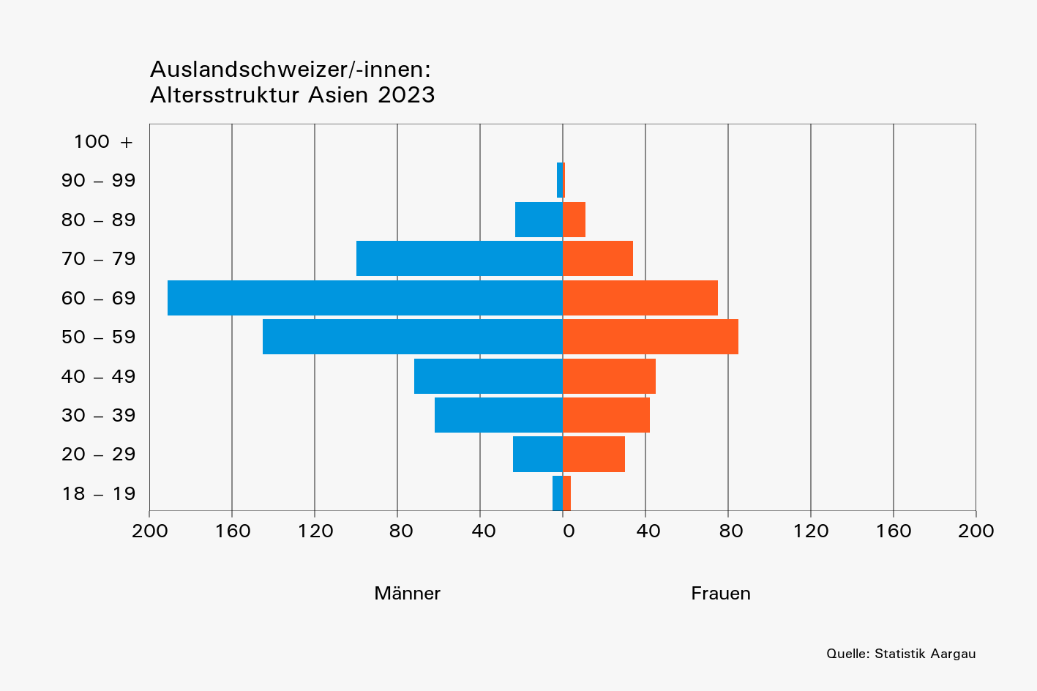
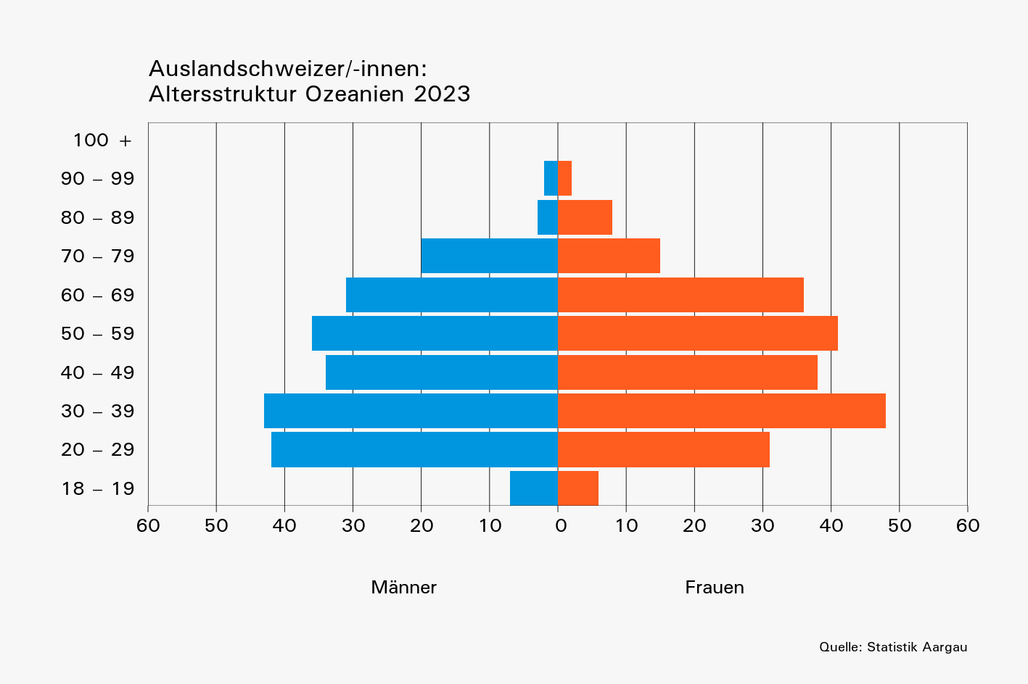
Tabelle 2: Im Stimmregister eingetragene Auslandschweizer/-innen nach Altersklasse, Geschlecht und Kontinent, 2023

 | Kontinent | Gesamt- total | Alterklasse, in Jahren
 |  |  | 18–19 |  |  | 20–29 |  |  | 30–39 |  |  | 40–49 |  |  | 50–59 |  |  | 60–69 |  |  | 70–79 |  |  | 80–89 |  |  | 90–99 |  |  | 100+
 |  |  | Total | Männer | Frauen | Total | Männer | Frauen | Total | Männer | Frauen | Total | Männer | Frauen | Total | Männer | Frauen | Total | Männer | Frauen | Total | Männer | Frauen | Total | Männer | Frauen | Total | Männer | Frauen | Total | Männer | Frauen
 | Europa | 8,403 | 278 | 142 | 136 | 1,455 | 651 | 804 | 1,381 | 657 | 724 | 1,156 | 510 | 646 | 1,210 | 533 | 677 | 1,365 | 603 | 762 | 1,036 | 498 | 538 | 457 | 205 | 252 | 63 | 22 | 41 | 2 | 0 | 2
 | Afrika | 292 | 9 | 6 | 3 | 20 | 10 | 10 | 43 | 14 | 29 | 41 | 16 | 25 | 52 | 21 | 31 | 56 | 26 | 30 | 50 | 28 | 22 | 18 | 11 | 7 | 3 | 2 | 1 | 0 | 0 | 0
 | Nordamerika | 1,878 | 57 | 38 | 19 | 376 | 194 | 182 | 390 | 199 | 191 | 264 | 135 | 129 | 305 | 152 | 153 | 281 | 143 | 138 | 128 | 77 | 51 | 64 | 34 | 30 | 11 | 6 | 5 | 2 | 2 | 0
 | Südamerika | 523 | 16 | 6 | 10 | 94 | 43 | 51 | 83 | 47 | 36 | 86 | 44 | 42 | 88 | 53 | 35 | 83 | 50 | 33 | 48 | 29 | 19 | 23 | 15 | 8 | 2 | 1 | 1 | 0 | 0 | 0
 | Asien | 952 | 9 | 5 | 4 | 54 | 24 | 30 | 104 | 62 | 42 | 117 | 72 | 45 | 230 | 145 | 85 | 266 | 191 | 75 | 134 | 100 | 34 | 34 | 23 | 11 | 4 | 3 | 1 | 0 | 0 | 0
 | Ozeanien | 443 | 13 | 7 | 6 | 73 | 42 | 31 | 91 | 43 | 48 | 72 | 34 | 38 | 77 | 36 | 41 | 67 | 31 | 36 | 35 | 20 | 15 | 11 | 3 | 8 | 4 | 2 | 2 | 0 | 0 | 0

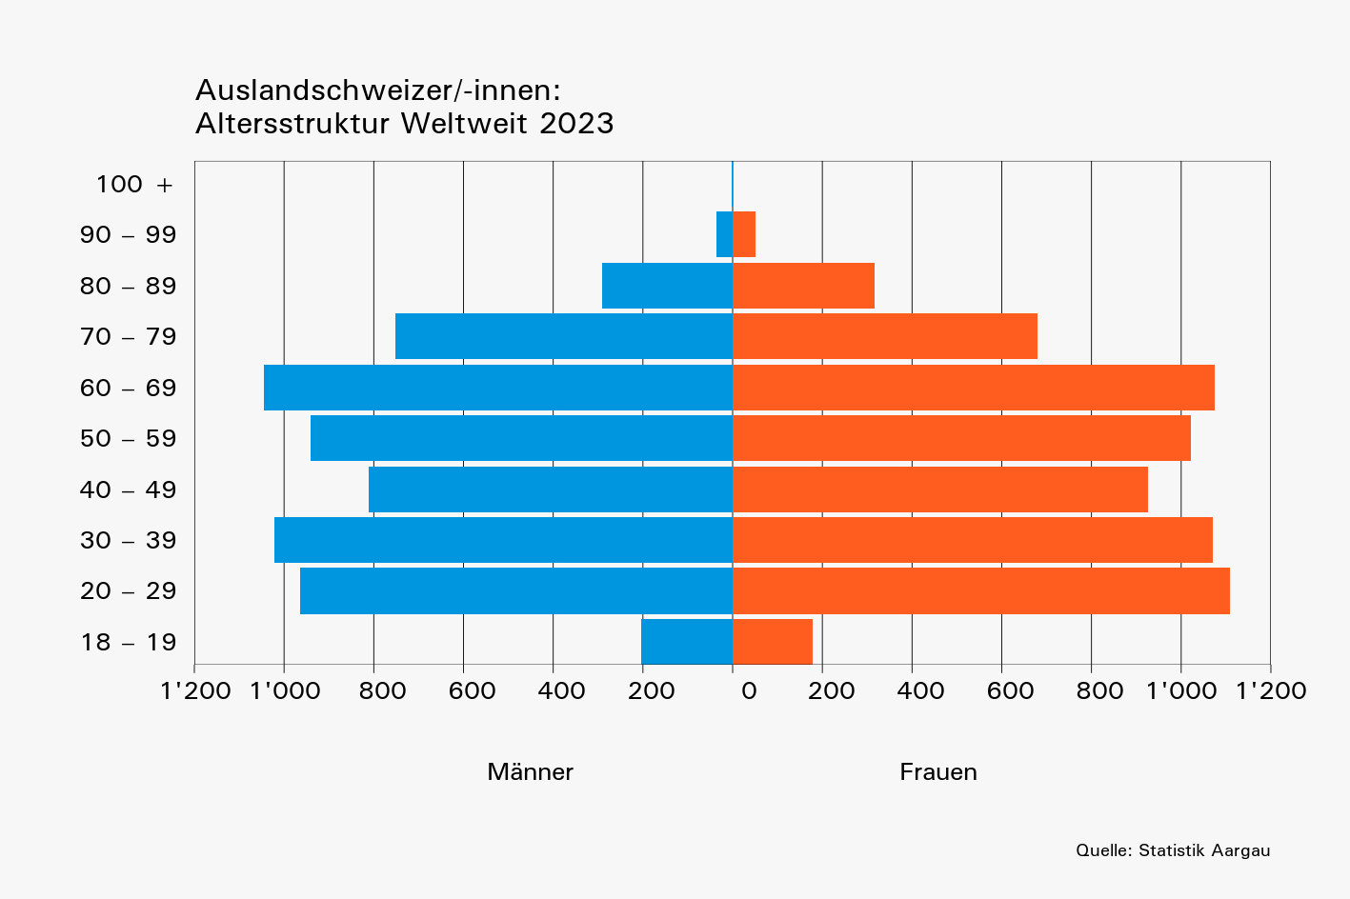
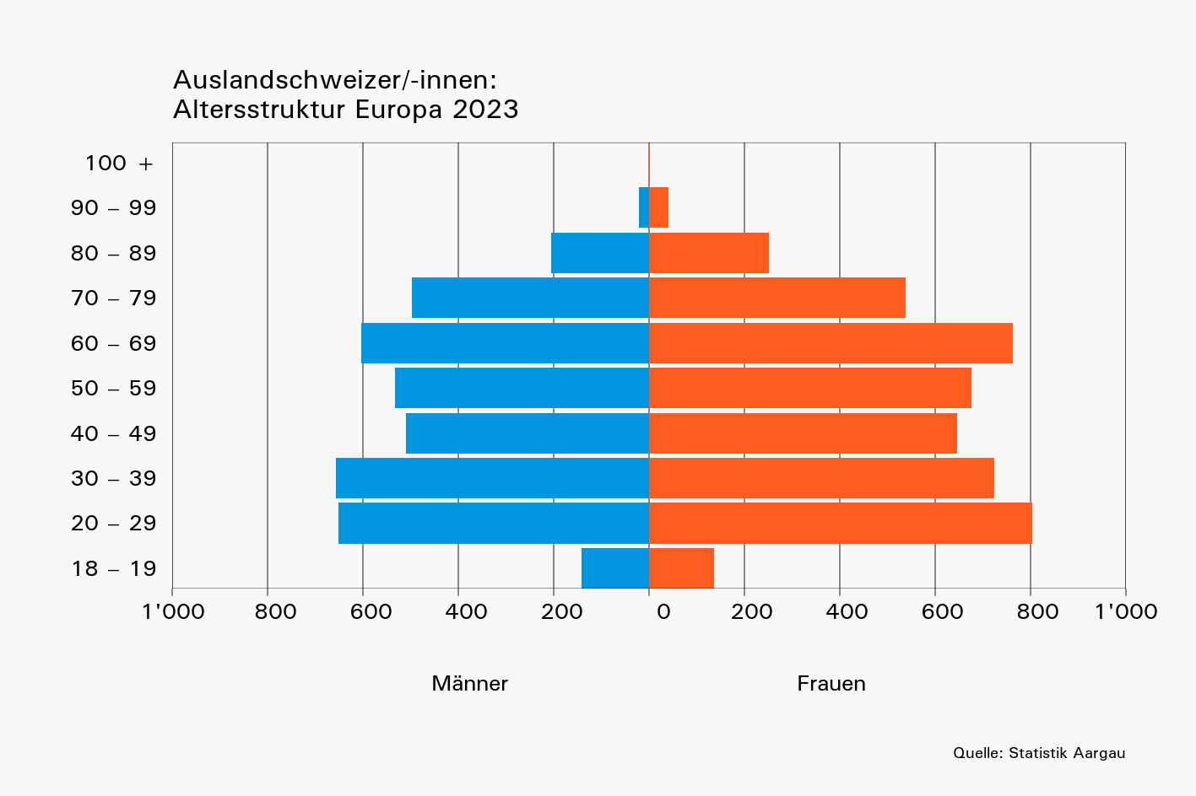
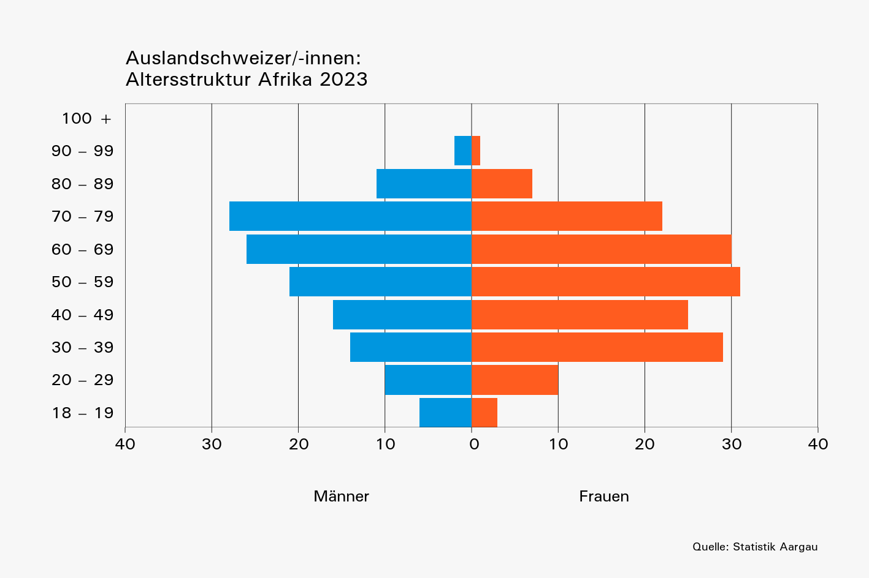

 |  |  |  |  |  |  |  |  |  |  |  |  |  |  | Total
 |  |  |  |  |  |  |  |  |  |  |  |  |  |  | Total
 |  |  |  |  |  |  |  |  |  |  |  |  |  |  | Total
 |  |  |  |  |  |  |  |  |  |  |  |  |  |  | Total
 |  |  |  |  |  |  |  |  |  |  |  |  |  |  | Total
 |  |  |  |  |  |  |  |  |  |  |  |  |  |  | Total
 |  |  |  |  |  |  |  |  |  |  |  |  |  |  | 0
 |  |  |  |  |  |  |  |  |  |  |  |  |  |  | 0
 |  |  |  |  |  |  |  |  |  |  |  |  |  |  | 0
 |  |  |  |  |  |  |  |  |  |  |  |  |  |  | 0

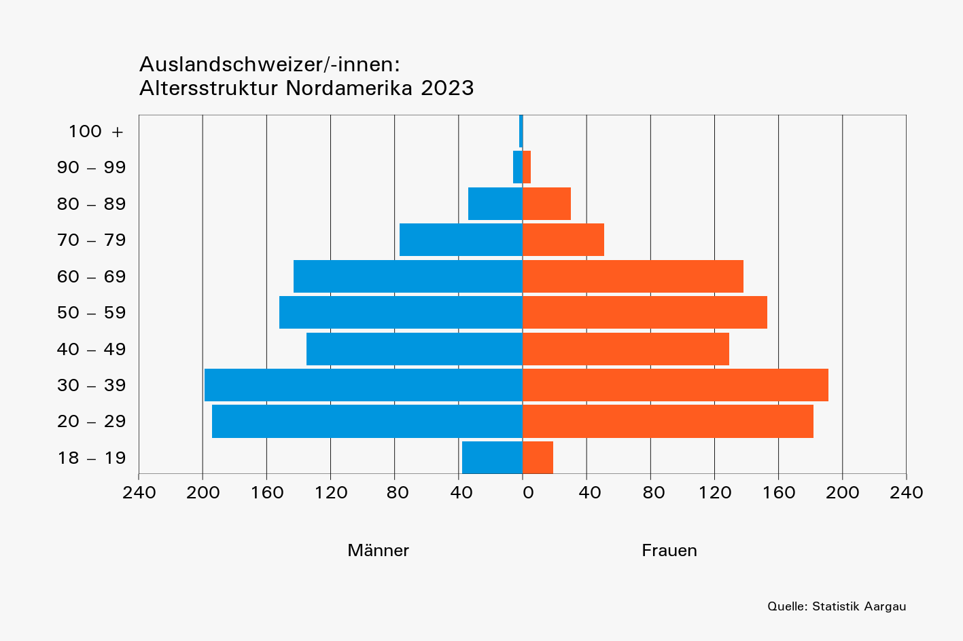
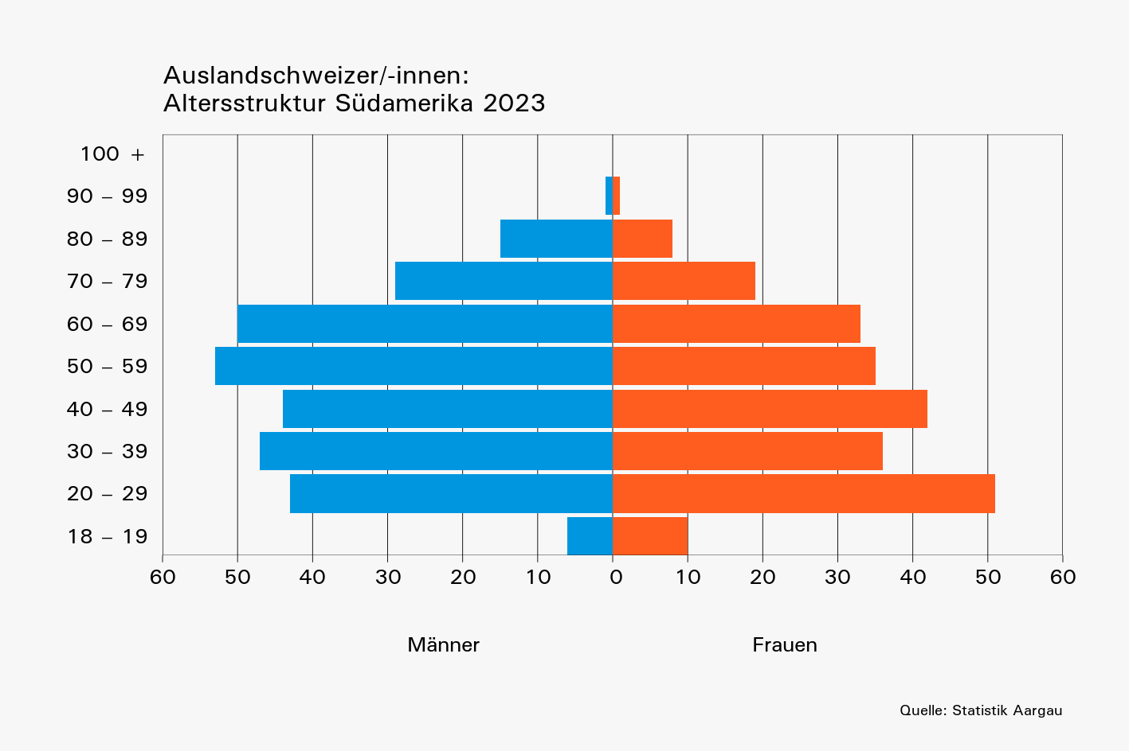

 | Bitte beachten:
 | Zur Verdeutlichung der Struktur unterscheiden sich die horizontalen
 | Skalen der Anzahl Männer und Frauen in den Abbildungen

T4b
Tabelle 4b: Die 20 Länder mit den meisten im Stimmregister eingetragenen Auslandschweizer/-innen nach Geschlecht und Altersklasse, 2023

 | R-Nr. entspricht dem BfS "Code Region"; L-Nr. entspricht dem BfS "Ländercode"
 | Kontinent | Region | R-Nr. | L-Nr. | ISO2 Code | Land | Gesamt- total | Männer |  |  | Frauen
 |  |  |  |  |  |  |  | Total | Alterklasse, in Jahren |  | Total | Alterklasse, in Jahren
 |  |  |  |  |  |  |  |  | 18–64 | 65+ |  | 18–64 | 65+
 | Europa | Nordeuropa | 11 | 8234 | SE | Schweden | 161 | 81 | 62 | 19 | 80 | 70 | 10
 | Europa | Zentraleuropa | 13 | 8207 | DE | Deutschland | 2,988 | 1,365 | 1,029 | 336 | 1,623 | 1,232 | 391
 | Europa | Zentraleuropa | 13 | 8222 | LI | Liechtenstein | 108 | 56 | 40 | 16 | 52 | 28 | 24
 | Europa | Zentraleuropa | 13 | 8240 | HU | Ungarn | 113 | 58 | 18 | 40 | 55 | 27 | 28
 | Europa | Zentraleuropa | 13 | 8229 | AT | Österreich | 452 | 214 | 164 | 50 | 238 | 189 | 49
 | Europa | Westeuropa | 14 | 8212 | FR | Frankreich | 1,317 | 629 | 453 | 176 | 688 | 504 | 184
 | Europa | Westeuropa | 14 | 8227 | NL | Niederlande | 158 | 63 | 56 | 7 | 95 | 83 | 12
 | Europa | Westeuropa | 14 | 8215 | GB | Vereinigtes Königreich | 582 | 267 | 237 | 30 | 315 | 260 | 55
 | Europa | Südwesteuropa | 15 | 8236 | ES | Spanien | 467 | 196 | 114 | 82 | 271 | 180 | 91
 | Europa | Südeuropa | 16 | 8218 | IT | Italien | 933 | 359 | 261 | 98 | 574 | 389 | 185
 | Europa | Südeuropa | 16 | 8239 | TR | Türkiye | 146 | 66 | 47 | 19 | 80 | 69 | 11
 | Europa | Südosteuropa | 17 | 8248 | RS | Serbien | 109 | 50 | 20 | 30 | 59 | 37 | 22
 | Afrika | Südafrika | 26 | 8349 | ZA | Südafrika | 112 | 51 | 29 | 22 | 61 | 43 | 18
 | Nordamerika | Nordamerika | 31 | 8423 | CA | Kanada | 459 | 235 | 197 | 38 | 224 | 191 | 33
 | Nordamerika | Nordamerika | 31 | 8439 | US | Vereinigte Staaten | 1,196 | 629 | 524 | 105 | 567 | 479 | 88
 | Südamerika | Mittleres Südamerika | 35 | 8406 | BR | Brasilien | 179 | 104 | 75 | 29 | 75 | 66 | 9
 | Südamerika | Südliches Südamerika | 36 | 8401 | AR | Argentinien | 119 | 59 | 46 | 13 | 60 | 48 | 12
 | Asien | Südostasien | 47 | 8534 | PH | Philippinen | 128 | 76 | 32 | 44 | 52 | 38 | 14
 | Asien | Südostasien | 47 | 8542 | TH | Thailand | 380 | 267 | 125 | 142 | 113 | 80 | 33
 | Ozeanien | Südliches Ozeanien | 56 | 8601 | AU | Australien | 342 | 171 | 143 | 28 | 171 | 140 | 31

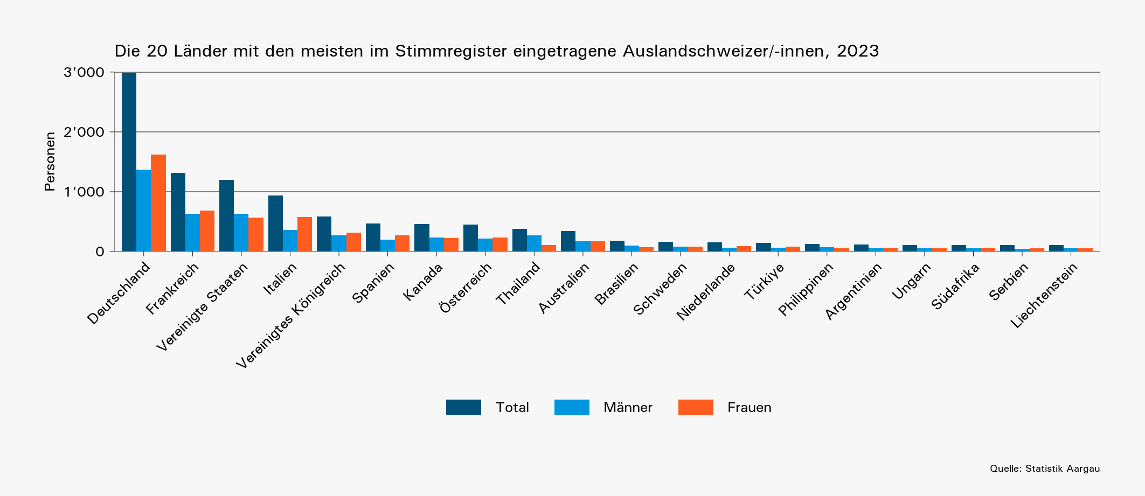

 |  | Afrika | Westafrika | 24 | 8317 | CM | Kamerun | 1 | 0 | 0 | 0 | 1 | 1 | 0
 |  | Afrika | Zentralafrika | 23 | 8323 | CD | Kongo (Kinshasa) | 1 | 0 | 0 | 0 | 1 | 1 | 0
 |  | Afrika | Westafrika | 24 | 8325 | LR | Liberia | 1 | 0 | 0 | 0 | 1 | 1 | 0
 |  | Afrika | Westafrika | 24 | 8336 | NG | Nigeria | 1 | 0 | 0 | 0 | 1 | 1 | 0
 |  | Afrika | Westafrika | 24 | 8337 | BF | Burkina Faso | 1 | 1 | 0 | 1 | 0 | 0 | 0
 |  | Afrika | Südafrika | 26 | 8340 | ZW | Simbabwe | 1 | 1 | 1 | 0 | 0 | 0 | 0
 |  | Afrika | Ostafrika | 22 | 8346 | SC | Seychellen | 1 | 0 | 0 | 0 | 1 | 1 | 0
 |  | Afrika | Ostafrika | 22 | 8348 | SO | Somalia | 1 | 0 | 0 | 0 | 1 | 1 | 0
 |  | Afrika | Nordafrika | 21 | 8350 | SD | Sudan | 1 | 1 | 1 | 0 | 0 | 0 | 0
 |  | Afrika | Zentralafrika | 23 | 8358 | UG | Uganda | 1 | 0 | 0 | 0 | 1 | 1 | 0
 |  | Südamerika | Zentralamerika | 33 | 8411 | SV | El Salvador | 1 | 0 | 0 | 0 | 1 | 1 | 0
 |  | Südamerika | Zentralamerika | 33 | 8420 | HN | Honduras | 1 | 0 | 0 | 0 | 1 | 0 | 1
 |  | Südamerika | Zentralamerika | 33 | 8429 | NI | Nicaragua | 1 | 0 | 0 | 0 | 1 | 1 | 0
 |  | Südamerika | Karibik | 32 | 8436 | TT | Trinidad und Tobago | 1 | 0 | 0 | 0 | 1 | 1 | 0
 |  | Südamerika | Karibik | 32 | 8481 | NA | Niederländische Antillen | 1 | 0 | 0 | 0 | 1 | 0 | 1
 |  | Asien | Westasien | 44 | 8502 | BH | Bahrain | 1 | 1 | 1 | 0 | 0 | 0 | 0
 |  | Asien | Südostasien | 47 | 8504 | BN | Brunei Darussalam | 1 | 1 | 1 | 0 | 0 | 0 | 0
 |  | Asien | Südostasien | 47 | 8505 | MM | Myanmar | 1 | 1 | 1 | 0 | 0 | 0 | 0
 |  | Asien | Westasien | 44 | 8512 | IQ | Irak | 1 | 1 | 1 | 0 | 0 | 0 | 0
 |  | Asien | Südostasien | 47 | 8522 | LA | Laos | 1 | 1 | 1 | 0 | 0 | 0 | 0
 |  | Asien | Nördliches Asien | 41 | 8528 | MN | Mongolei | 1 | 1 | 0 | 1 | 0 | 0 | 0
 |  | Asien | Südasien | 46 | 8529 | NP | Nepal | 1 | 0 | 0 | 0 | 1 | 1 | 0
 |  | Asien | Südwestasien | 45 | 8560 | AM | Armenien | 1 | 0 | 0 | 0 | 1 | 1 | 0

T5
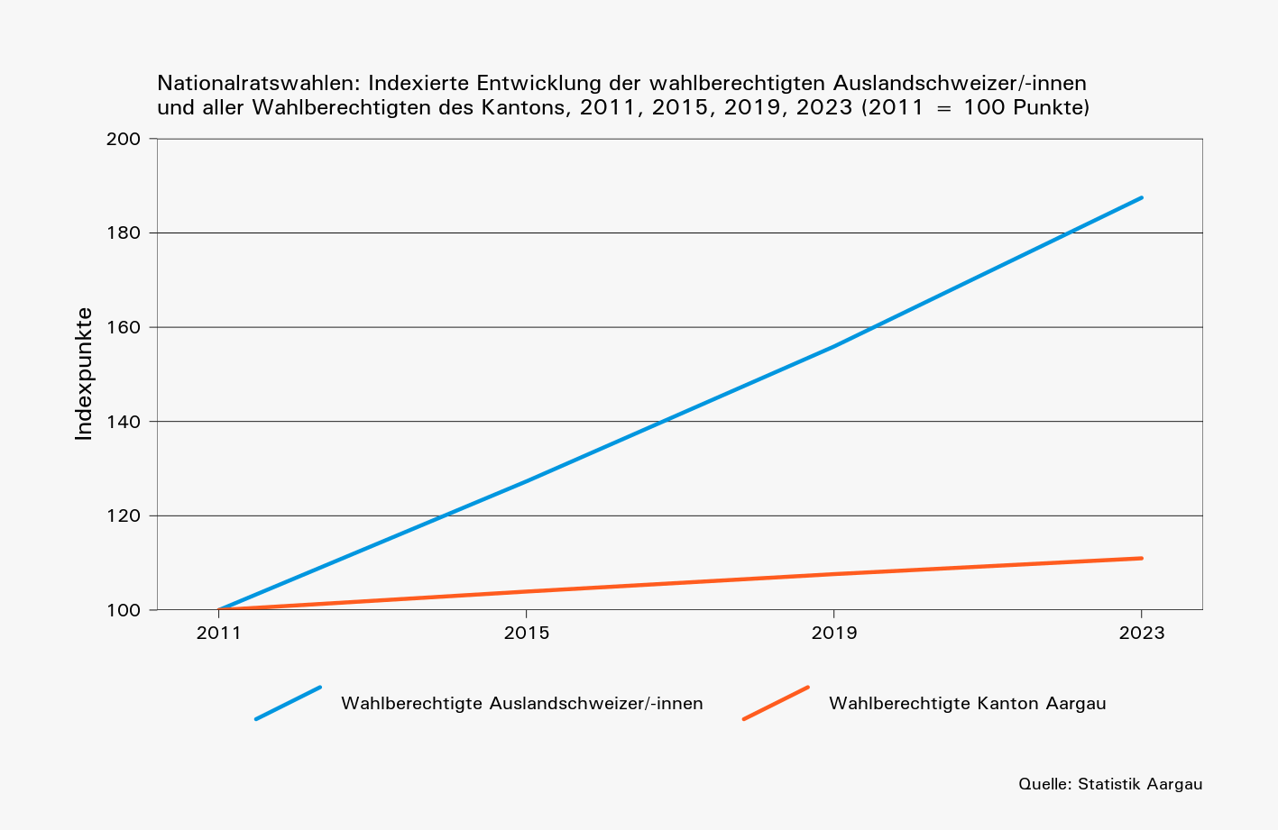
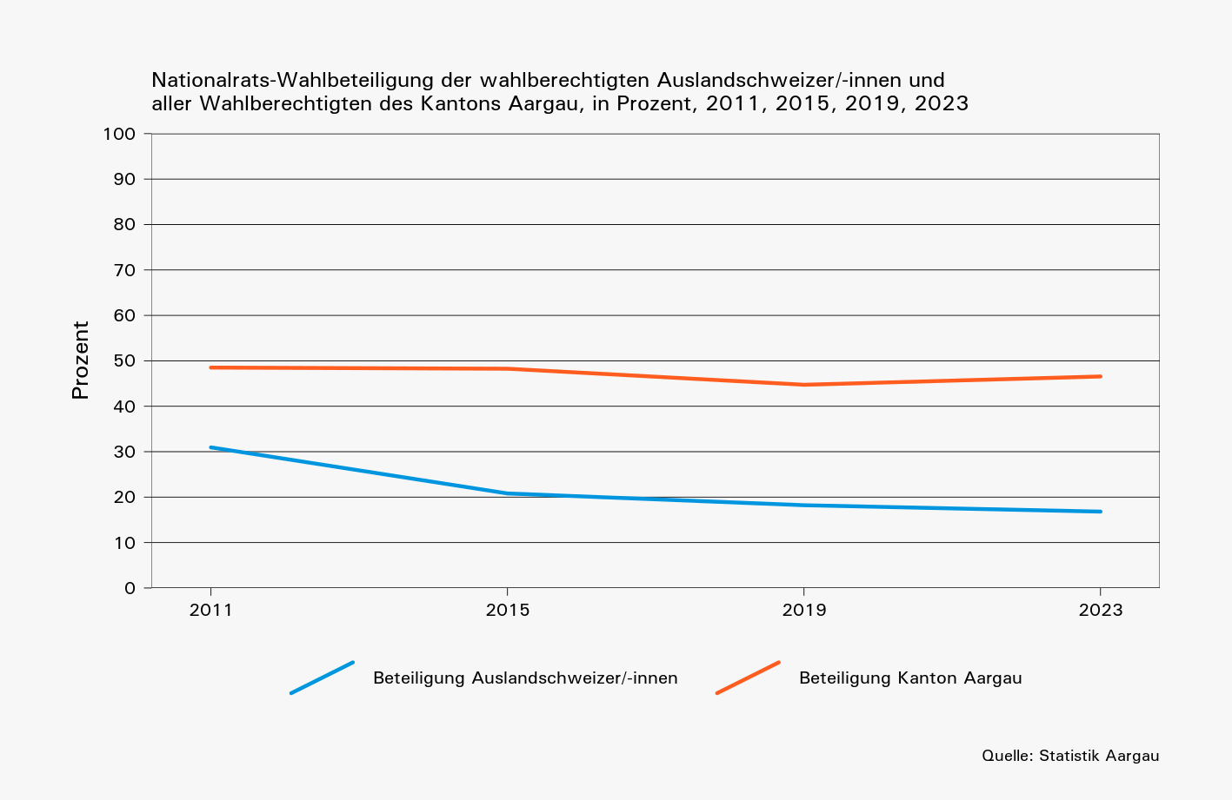
Tabelle 5: Im Stimmregister eingetragene Auslandschweizer/-innen und ihre Nationalrats-Wahlbeteiligung im Vergleich zum gesamten Kanton, 2011, 2015, 2019, 2023

 | Wahl- jahr | Wahlberechtigte |  | Wählende |  | Gültige Wahlzettel |  | Beteiligung, in Prozent
 |  | Ausland- schweizer/-innen | Kanton | Ausland- schweizer/-innen | Kanton | Ausland- schweizer/-innen | Kanton | Ausland- schweizer/-innen | Kanton
 | 2011 | 6634 | 399092 | 2053 | 193601 | 1982 | 186934 | 31 | 49
 | 2015 | 8445 | 414745 | 1757 | 200147 | 1727 | 197964 | 21 | 48
 | 2019 | 10343 | 429516 | 1884 | 192123 | 1855 | 189621 | 18 | 45
 | 2023 | 12437 | 442881 | 2091 | 206180 | 2061 | 202946 | 17 | 47

 | Die Angaben zum 'Kanton' beinhalten sowohl die im Kanton ansässige Wohnbevölkerung sowie die Auslandschweizer/-innen.

Karten
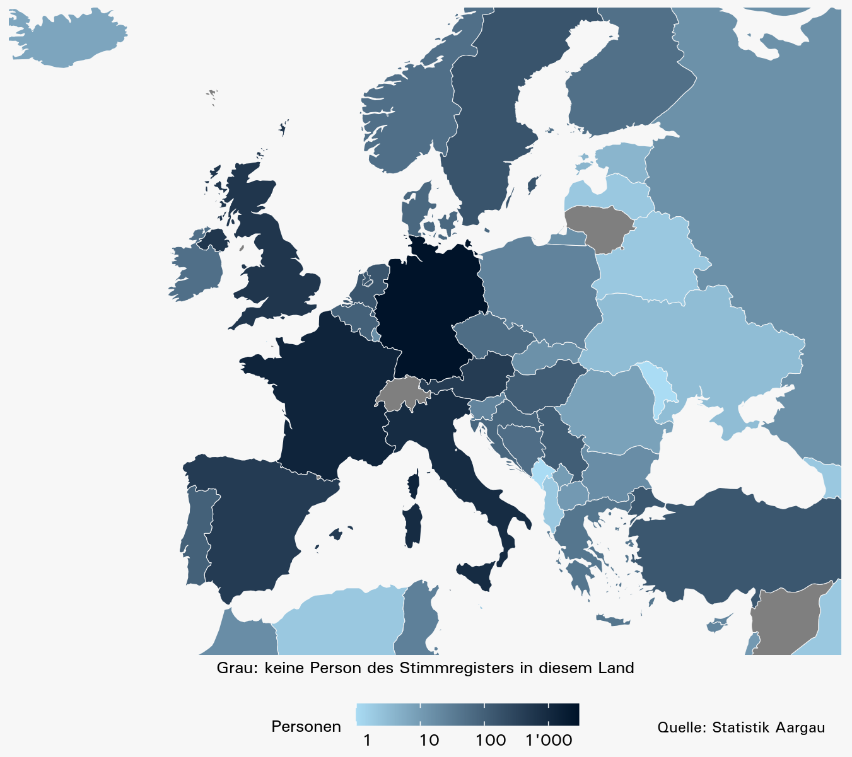
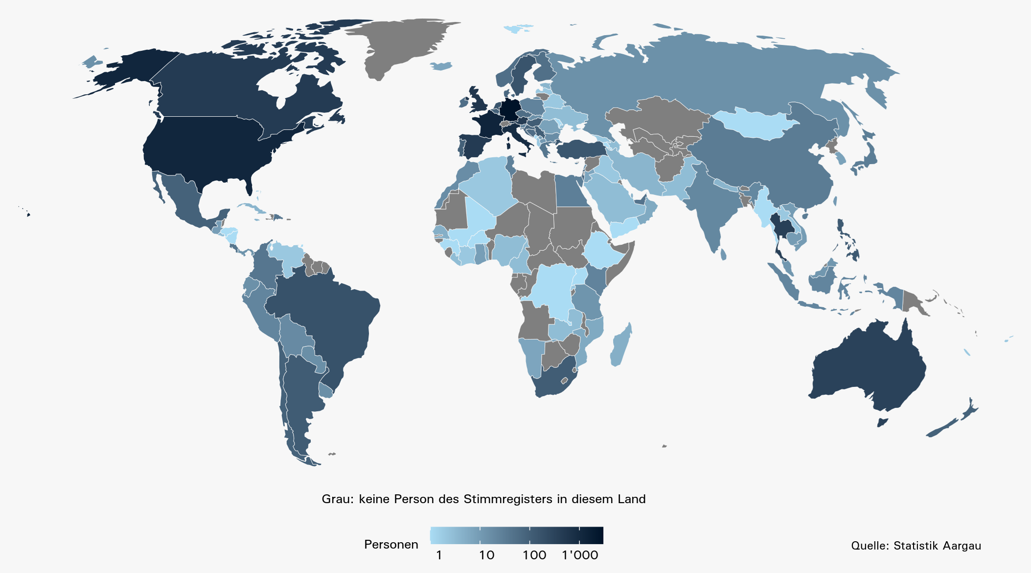
Karten: Im Stimmregister eingetragene Auslandschweizer/-innen in Europa und weltweit, 2023

 | In Europa: | Weltweit:

